スポンサー公告
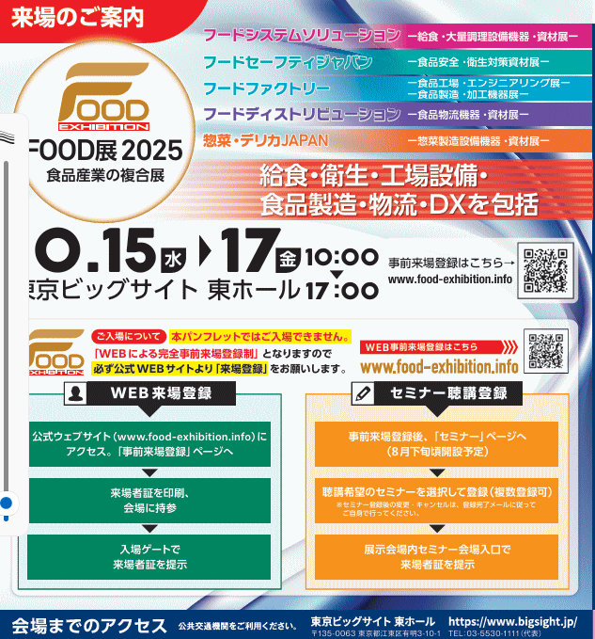
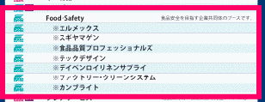

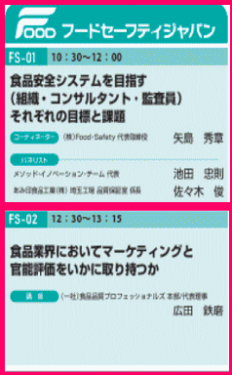
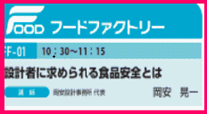
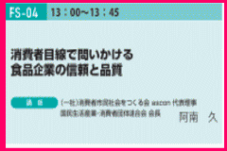
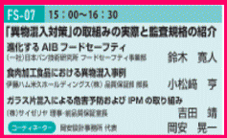
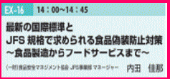

.

 | スポンサーページは１回掲載3,000円(2週連続 5,000円) ご希望者はこちらまで →Food・Safety

37 ノロウイルス関連情報
ノロウイルス指数平年同等 散発事故発生 |  |  |  |  |  |  |  | 出典:東京都感染症情報センター
 |  |  |  |  |  |  |  | （最近５年間の週値の比較） ノロウイルスの感染周期は4年ですね やや感染度合いが低い! |  |  |  |  | .
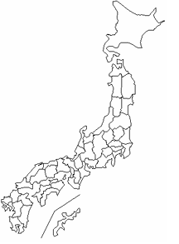
東京都は レベル 2 ; 全国平均 (レベル2) 4.84

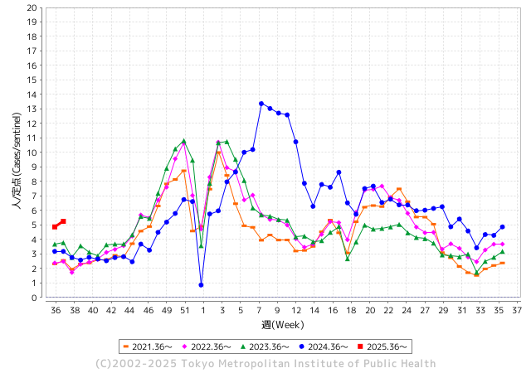
ノロウイルス今週のニュース
今週ですが、それでも全国で2件
 |  |  |  |  |  |  |  |  |  |  |  | -

 |  |  |  |  |  |  |  |  |  |  |  | レベル5

 |  |  |  |  |  |  |  |  |  |  |  | レベル4

 |  |  |  |  |  |  |  |  |  |  |  | レベル3

 |  |  |  |  |  |  |  |  |  |  |  | レベル2
 |  |  |  |  |  |  |  |  |  |  |  | レベル1
GⅡ 36週 0例 |  |  |  |  | GⅡ37週 0例
地方衛生研究所情報 |  |  | 傾向 | 全国警戒ランク2に減少 | 出典：地方衛生研究所ネットワーク
★数年間では、平均的比率でノロウイルス継続 |  |  |  |  |  |  |  | http://idsc.tokyo-eiken.go.jp/diseases/gastro/gastro/
 |  |  |  | 流行警報 | 警戒警報
 | 2025-09-21 |  | 低散発 | 定点観測値 |  | ▲:減少 | 今週のニュース（Noroｖｉｒｕｓ） (9/15-9/21) |  |  |  |  | 9
先週
今週
都道府県名 | 流行 ☆増加 ★減少☆★1つで約1ポイント |  |  | 2025/36週 | 2025/37週 |  | 大量発症事故（業種／内容） 今週 , 先週 |  |  |  | ニュースソース | 日時
北海道 | ★ |  |  | 2.74 | 2.52 | ▲ 0.22 |  |  |  |  |  |  | 北海道
青森県 | ★ |  |  | 3.12 | 2.47 | ▲ 0.65 |  |  |  |  |  |  | 青森県
岩手県 | ★ |  |  | 6.93 | 6.37 | ▲ 0.56 |  |  |  |  |  |  | 岩手県
宮城県 | ☆ |  |  | 4.68 | 4.77 | 0.09 |  |  |  |  |  |  | 宮城県
秋田県 | ★ |  |  | 3.62 | 2.23 | ▲ 1.39 |  |  |  |  |  |  | 秋田県
山形県 | ☆ |  |  | 5.54 | 5.65 | 0.11 |  |  |  |  |  |  | 山形県
福島県 | ☆ |  |  | 3.82 | 4.36 | 0.54 |  |  |  |  |  |  | 福島県
茨城県 | ☆ |  |  | 5.11 | 5.71 | 0.60 |  |  |  |  |  |  | 茨城県
栃木県 | ☆ |  |  | 3.26 | 3.67 | 0.41 |  |  |  |  |  |  | 栃木県
群馬県 | ☆ |  |  | 7.6 | 8.71 | 1.11 |  |  |  |  |  |  | 群馬県
埼玉県 | ★ |  |  | 5.65 | 4.95 | ▲ 0.70 |  |  |  |  |  |  | 埼玉県
千葉県 | ★ |  |  | 4.19 | 4.08 | ▲ 0.11 |  |  |  |  |  |  | 千葉県
東京都 | ☆ |  |  | 4.87 | 5.25 | 0.38 |  |  |  |  |  |  | 東京都
神奈川県 | ☆ |  |  | 4.24 | 4.54 | 0.30 | 令和7年9月4日(木曜日)、海老名市内の飲食店を利用した人から「9月2日(火曜日)に飲食店で食事をしたところ、複数名が吐き気、下痢、発熱等の症状を呈した。」旨の連絡が厚木保健福祉事務所にありました。当保健福祉事務所が調査を行ったところ、9月1日(月曜日)から9月3日(水曜日)にこの飲食店を利用した複数の利用者が同様の症状を呈していることが判明 |  |  |  | 神奈川県 | 2025-09-11 | 神奈川県
新潟県 | ☆ |  |  | 5.67 | 6.4 | 0.73 |  |  |  |  |  |  | 新潟県
富山県 | ☆ |  |  | 5.21 | 5.66 | 0.45 | また、患者の数は851人で前年よりも約7倍に増加しています。大幅に増加した背景について県はノロウイルスによる食中毒が多いとしていて、ことしは入善ラーメンまつりの蒸しガキや富山市内の回転寿司店などで100人を超える患者が発生しました。また、県内では9月11日、南砺市の小中学校や義務教育学校で給食を食べた児童生徒・教職員105人が体調不良を訴えました。 |  |  |  | TBS | 2025-09-19 | 富山県
石川県 | ★ |  |  | 7.25 | 6.93 | ▲ 0.32 |  |  |  |  |  |  | 石川県
福井県 | ☆ |  |  | 6.16 | 6.8 | 0.64 |  |  |  |  |  |  | 福井県
山梨県 | ★ |  |  | 3.43 | 2.71 | ▲ 0.72 |  |  |  |  |  |  | 山梨県
長野県 | ☆ |  |  | 4.02 | 4.61 | 0.59 |  |  |  |  |  |  | 長野県
岐阜県 | ☆ |  |  | 6.26 | 7.33 | 1.07 |  |  |  |  |  |  | 岐阜県
静岡県 | ☆ |  |  | 4.26 | 4.66 | 0.40 |  |  |  |  |  |  | 静岡県
愛知県 | ☆ |  |  | 4.52 | 4.94 | 0.42 |  |  |  |  |  |  | 愛知県
三重県 | ★★ |  |  | 5.34 | 3.93 | ▲ 1.41 | 県によると、11人は6日夜、同店で食事をした。7日から9日にかけて、腹痛や発熱、嘔吐などを発症。うち男性1人が入院したが、既に退院した。全員が快方に向かっている。当日は海鮮チヂミやチョレギサラダなどが提供された。患者の1人が8日、津保健所に連絡したことをきっかけに発覚。患者のうち10人と従業員3人の便からノロウイルスが検出された。県は調理の過程でウイルスが広がったとみている。再発防止策を確認し次第、営業再開を認める方針。 |  |  |  | 伊勢新聞 | 2025-09-17 | 三重県
滋賀県 | ☆ |  |  | 4.2 | 5.54 | 1.34 |  |  |  |  |  |  | 滋賀県
京都府 | ★ |  |  | 3.4 | 3.33 | ▲ 0.07 |  |  |  |  |  |  | 京都府
大阪府 | ★ |  |  | 3.85 | 3.63 | ▲ 0.22 |  |  |  |  |  |  | 大阪府
兵庫県 | ★ |  |  | 5.32 | 4.9 | ▲ 0.42 |  |  |  |  |  |  | 兵庫県
奈良県 | ★ |  |  | 5.67 | 5.21 | ▲ 0.46 |  |  |  |  |  |  | 奈良県
和歌山県 | ☆ |  |  | 3.11 | 4.04 | 0.93 |  |  |  |  |  |  | 和歌山県
鳥取県 | ☆☆☆ |  |  | 5.58 | 8.74 | 3.16 |  |  |  |  |  |  | 鳥取県
島根県 | ★ |  |  | 9 | 8.09 | ▲ 0.91 |  |  |  |  |  |  | 島根県
岡山県 | ☆ |  |  | 3.46 | 4.79 | 1.33 |  |  |  |  |  |  | 岡山県
広島県 | ★ |  |  | 4.23 | 4 | ▲ 0.23 |  |  |  |  |  |  | 広島県
山口県 | ☆ |  |  | 3.45 | 3.98 | 0.53 |  |  |  |  |  |  | 山口県
徳島県 | ☆ |  |  | 2.86 | 3.38 | 0.52 |  |  |  |  |  |  | 徳島県
香川県 | ☆ |  |  | 5.73 | 6.5 | 0.77 |  |  |  |  |  |  | 香川県
愛媛県 | ★ |  |  | 5.55 | 5.14 | ▲ 0.41 |  |  |  |  |  |  | 愛媛県
高知県 | ☆ |  |  | 1.55 | 1.95 | 0.40 |  |  |  |  |  |  | 高知県
福岡県 | ★ |  |  | 5.76 | 5.06 | ▲ 0.70 |  |  |  |  |  |  | 福岡県
佐賀県 | ★ |  |  | 3.42 | 3.17 | ▲ 0.25 |  |  |  |  |  |  | 佐賀県
長崎県 | ☆ |  |  | 3.35 | 3.61 | 0.26 |  |  |  |  |  |  | 長崎県
熊本県 | ★ |  |  | 5.94 | 5.83 | ▲ 0.11 |  |  |  |  |  |  | 熊本県
大分県 | ☆ |  |  | 8.39 | 9.25 | 0.86 |  |  |  |  |  |  | 大分県
宮崎県 | ☆ |  |  | 7.4 | 8.33 | 0.93 |  |  |  |  |  |  | 宮崎県
鹿児島県 | ☆ |  |  | 4.39 | 4.97 | 0.58 |  |  |  |  |  |  | 鹿児島県
沖縄県 | ☆ |  |  | 4.28 | 4.72 | 0.44 |  |  |  |  |  |  | 沖縄県
全国 | ☆ |  |  | 4.66 | 4.81 | 0.15
 |  |  |  |  |  |  |  |  |  |  | 0 | 0
 |  |  |  | 今週 |  |  | 管理レベル「2」
 |  | 先週に比べて全国平均は |  |  |  | 4.81 | ：先週より | 0.15
 |  | 東京都は |  |  |  | 5.25 | ：先週より | 0.38
 |  | 最高指数は |  |  | 大分県 | 9.25 | 全国で10.00を超える都道府県数は |  | 0ヶ所 | 増減 | +0

2 | 9-10月、4月以降 施設の所在市町村で 流行・食中毒が報告される 定点観測値が5.00前後 |  |  |  |  | 【情報共有】 週間・情報収集/情報は毎週確認する 【常設】 嘔吐物処理セットの配備 【体調管理】従業員の健康状況を徹底し、不良者は調理・加工ラインより外す

37 衛生訓話
毎週 ひとつ 覚えていきましょう
今週のお題 (食品衛生の基本は冷蔵庫の清掃から)
厨房の異臭の原因の一つは、冷蔵庫の清掃不足です。
↓ 職場の先輩は以下のことを理解して わかり易く 指導しましょう ↓
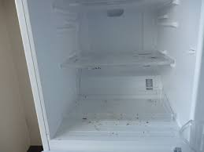
 | 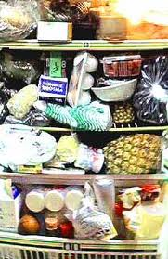 | ★臭いの元は、食肉や魚類からのドリップやお漬物の汁、調味料の漏れなどです。プラスチック保管容器の外側、ステンレスバットなどについたこれらの「臭い」が、冷蔵庫内で充満していることがあります。 ★キッチンのなかでも冷蔵庫は細菌の温床です。大腸菌、サルモネラ属菌などのほか、冷蔵庫には4℃以下の低温でも増殖し 、食中毒を引き起こすリステリア菌、エロモナス菌などが棲みついています。 ★なかでも野菜室は危険です。洗っていない野菜は細菌だらけです。よく水洗いしてから庫内に入れるように習慣づけましょう。 「冷蔵庫は冷えているから安全」は間違っています。 ★食材カスは直ぐ取り除き、臭わせない、カビさせない。冷蔵庫は常に清潔にしてください。 「私たちの冷蔵庫はとても綺麗です」は、世界に通用する食品安全メッセージです。
野菜室の野菜ゴミやチルド室の肉ダレが異臭の原因

 | ■冷蔵庫の掃除方法 1) 中に入っている食品を別の冷蔵庫に移し、掃除する冷蔵庫の電源を切ります。 2） 外せるものはすべて外して洗い、よく乾燥させます。 庫内は乾いた布を用い、消毒用エタノールで拭きます。掃除後は扉を少し開け、冷蔵庫内を乾燥させます。 3） 臭いを発生させないためには食品をラップ等で密封保存します。 4) 給水タンクは定期的に掃除しましょう。 5) 給水パイプなどにカビが生えて詰まっていることがあります。この場合には、300-400ppmの次亜塩素酸ナトリウム水溶液を注入し、2-3分間置いてブラッシングすればカビと詰まりが解消されます。

35 国内感染症情報
2025年第35週（8月25日〜8月31日） |  | 対前週 インフルエンザ 12% 増加 新型コロナウイルス -3% 減少
1類感染症 | 報告なし
2類感染症 | 結核例 249例
指定感染症 新型コロナウイルス感染症 | 厚生労働省：国内の発生状況など https://www.mhlw.go.jp/stf/covid-19/kokunainohasseijoukyou.html#h2_1 厚生労働省：データからわかる－新型コロナウイルス感染症情報－ https：//covid19.mhlw.go.jp/
 | https://www.mhlw.go.jp/stf/covid-19/kokunainohasseijoukyou.html#h2_1
 | 厚生労働省：データからわかる－新型コロナウイルス感染症情報－
 | https：//covid19.mhlw.go.jp/
3類感染症 細菌性赤痢 | 細菌性赤痢2例‌ ‌ 菌種：S. sonnei（D群）1例＿感染地域：ネパール 菌種不明1例＿感染地域：インドネシア

腸管出血性大腸菌感染症 | 腸管出血性大腸菌感染症171例（有症者121例、うちHUS‌3例） ‌感染地域：‌‌国内122例、韓国7例、キルギス1例、タイ1例、トルコ1例、フィリピン1例、国内・国外不明38例 国内の感染地域：‌‌東京都12例、兵庫県11例、神奈川県8例、宮城県7例、北海道6例、愛知県6例、大阪府6例、岩手県5例、秋田県5例、岡山県5例、福岡県5例、群馬県4例、埼玉県4例、滋賀県4例、山形県3例、 福島県3例、長野県2例、青森県1例、茨城県1例、栃木県1例、千葉県1例、福井県1例、山梨県1例、静岡県1例、三重県1例、京都府1例、奈良県1例、和歌山県1例、佐賀県1例、熊本県1例、大分県1例、鹿児島県1例、 東京都/山梨県1例、国内（都道府県不明）10例
 | 年齢群：‌‌1歳（1 例 ）、2歳（6 例 ）、3歳（2 例 ）、4歳（2 例 ）、6歳（4 例 ）、7歳（ 2 例 ）、 8歳（ 1 例 ）、 9歳（ 2 例 ）、 10代（24例）、20代（36例）、30代（30例）、40代（14例）、 50台(2例）、60代（21例）、70 代（8 例 ）、80 代（5 例 ）、90代以上（1例） | 血清群・毒素型：‌‌O157‌VT1・VT2（53例）、O157‌VT2（32例）、O26‌VT1（18例）、O103‌VT1（16例）、O111‌ VT1（5例）、 O8‌VT2（2例）、O111‌VT1・VT2（1例）、O115‌VT1（1例）、O121‌VT2‌（1例）、O124‌VT1（1例）、O145‌VT1（1例）、 O145‌VT2（1例）、O146‌VT2（1例）、O157‌ VT1（1例）、O166‌VT2（1例）、その他・不明（36例） 累積報告数：2,429例（有症者1,351例、うちHUS‌23例．死亡3例）
パラチフス1例‌ | 感染地域：バングラデシュ
4類感染症 | E型肝炎15例‌ 感染地域（感染源）：‌‌埼玉県3例（焼き肉1例、不明2例）、北海道2例（牛ホルモン1例、 焼き肉/ホルモン1例）、東京都2例（牛レバー1例、不明1例）、神奈川県1例（豚肉）、 岐阜県1例（不明）、三重県1例（不明）、国内（都道府県不明）3例 （豚レバー1例、豚肉1例、不明1例）、国内・国外不明2例（不明2例） A型肝炎2例‌ 感染地域：大阪府1例、ミャンマー1例 | レジオネラ症49例（肺炎型46例、ポンティアック熱型3例）‌ 感染地域：‌神奈川県5例、兵庫県4例、群馬県3例、東京都3例、千葉県2例、岐阜県2例、滋賀県2例、大阪府2例、島根県2例、 福岡県2例、茨城県1例、新潟県1例、富山県1例、石川県1例、静岡県1例、三重県1例、京都府1例、鳥取県1例、岡山県1例、 熊本県1例、鹿児島県1例、栃木県/群馬県1例、国内（都道府県不明）4例、フィリピン1例、国内・国外不明5例 ‌年齢群：‌50代（9例）、60代（9例）、70代（20例）、80代（8例）、90代以上（3例）累積報告数：1,538例
5類感染症 | アメーバ赤痢4例（腸管アメーバ症4例） ‌ 感染地域：神奈川1例、国内・国外不明3例 感染経路：その他・不明4例 ウイルス性肝炎4例‌ B型肝炎ウイルス2例＿感染経路：性的接触2例（異性間2例） C型肝炎ウイルス1例＿感染経路：その他・不明 EBウイルス1例＿感染経路：性的 接 触（ 異 性 間 ）
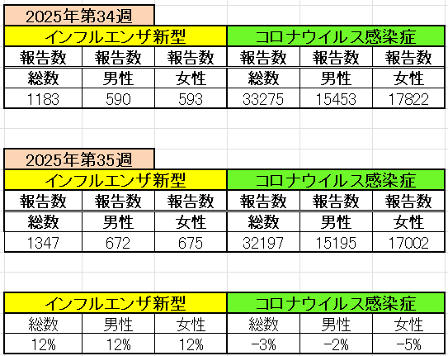
インフルエンザ と 新型コロナ

 |  | 注意

 |  | 対前週 インフルエンザ 12% 増加 新型コロナウイルス -3% 減少

37 感染症統計
届出感染症 第三類 |  |  |  |  |  |  |  |  |  |  |  |  |  | 届出感染症 第三類 細菌性赤痢菌
 |  |  |  |  |  |  |  |  |  |  |  |  |  | 全国 報告数推移 届出患者数（人）
 | 1月 | 2月 | 3月 | 4月 | 5月 | 6月 | 7月 | 8月 | 9月 | 10月 | 11月 | 12月 | 合計 |  | 1月 | 2月 | 3月 | 4月 | 5月 | 6月 | 7月 | 8月 | 9月 | 10月 | 11月 | 12月 | 合計
 | 687 | 531 | 579 | 739 | 1,458 | 2,649 | 4,147 | 4,488 | 3,282 | 2,324 | 1,302 | 943 | 23,129 |  | 31 | 24 | 51 | 21 | 33 | 22 | 27 | 46 | 24 | 49 | 31 | 50 | 409
 |  |  |  |  |  |  |  |  | 今週 |  |  |  |  |  |  |  |  |  |  |  |  |  | 今週
 |  |  |  |  |  |  |  |  | 243 |  |  |  |  |  |  |  |  |  |  |  |  |  | 0
2025年 | 142 | 95 | 86 | 111 | 217 | 306 | 809 | 690 | 349 |  |  |  | 2,805 | 2025年 | 2 | 4 | 6 | 4 | 8 | 0 | 5 | 7 | 2 |  |  |  | 38
2024年 | 103 | 102 | 114 | 122 | 257 | 308 | 519 | 708 | 541 | 533 | 277 | 158 | 3,742 | 2024年 | 4 | 4 | 4 | 8 | 1 | 2 | 6 | 21 | 12 | 8 | 0 | 4 | 74
2023年 | 84 | 62 | 99 | 112 | 224 | 526 | 521 | 768 | 454 | 390 | 416 | 154 | 3,810 | 2023年 | 1 | 1 | 4 | 2 | 2 | 7 | 7 | 3 | 1 | 7 | 7 | 5 | 47
2022年 | 81 | 39 | 72 | 89 | 258 | 416 | 554 | 568 | 578 | 337 | 169 | 168 | 3,329 | 2022年 | 0 | 5 | 4 | 1 | 1 | 1 | 1 | 1 | 0 | 0 | 0 | 2 | 16
2021年 | 81 | 48 | 71 | 128 | 171 | 350 | 569 | 553 | 458 | 306 | 221 | 229 | 3,185 | 2021年 | 1 | 2 | 1 | 0 | 0 | 0 | 1 | 1 | 0 | 1 | 0 | 0 | 7
2020年 | 112 | 85 | 60 | 97 | 95 | 305 | 544 | 449 | 475 | 505 | 219 | 98 | 3,044 | 2020年 | 16 | 1 | 19 | 3 | 13 | 1 | 2 | 2 | 0 | 24 | 4 | 2 | 87
2011年8月に外食チェーン店が原因とされた赤痢菌Shigella sonneiの広域集団感染事例が青森県、宮城県、山形県、福島県において発生した。本事例は、それとほぼ同時期に発生しておりその関連性が強く疑われた事例である。
2025年 第37週（9/8～9/14） |  |  |  |  |  |  |  |  |  |  |  |  |  | 2025年 第37週（9/8～9/14）

腸管出血性大腸菌 |  |  | 若干多いか |  |  |  |  |  |  |  |  |  |  |  | 赤痢 | 平年並み
Ｈ２９／８月は非常に多かった

腸管出血性大腸菌
 | 2025年 | 2024年 | 2023年 | 2022年 | 2021年 | 2020年
 | 142 | 103 | 84 | 81 | 81 | 112
 | 95 | 102 | 62 | 39 | 48 | 85
 | 86 | 114 | 99 | 72 | 71 | 60
 | 111 | 122 | 112 | 89 | 128 | 97
 | 217 | 257 | 224 | 258 | 171 | 95
 | 306 | 308 | 526 | 416 | 350 | 305
 | 809 | 519 | 521 | 554 | 569 | 544
 | 690 | 708 | 768 | 568 | 553 | 449
 | 349 | 541 | 454 | 578 | 458 | 475
 |  | 533 | 390 | 337 | 306 | 505
 |  | 277 | 416 | 169 | 221 | 219
 |  | 158 | 154 | 168 | 229 | 98
細菌性赤痢菌
 | 2025年 | 2024年 | 2023年 | 2022年 | 2021年 | 2020年
 | 2 | 4 | 1 | 0 | 1 | 16
 | 4 | 4 | 1 | 5 | 2 | 1
 | 6 | 4 | 4 | 4 | 1 | 19
 | 4 | 8 | 2 | 1 | 0 | 3
 | 8 | 1 | 2 | 1 | 0 | 13
 | 0 | 2 | 7 | 1 | 0 | 1
 | 5 | 6 | 7 | 1 | 1 | 2
 | 7 | 21 | 3 | 1 | 1 | 2
 | 2 | 12 | 1 | 0 | 0 | 0
 |  | 8 | 7 | 0 | 1 | 24
 |  | 0 | 7 | 0 | 0 | 4
 |  | 4 | 5 | 2 | 0 | 2

※2023年 第11週（3/13～3/19） 現在

 |  |  |  |  |  |  |  |  |  |  |  |  |  |  | 腸管系感染症は新型コロナウイルス予防の手洗い、手指消毒で
 |  |  |  |  |  |  |  |  |  |  |  |  |  |  | 圧倒的に感染防御できている

